信用交易
融资融券市场交易数据统计(2023-08-01)

标的证券 | 融资融券余额（亿元） | 融资余额（亿元） | 融券余额（亿元） | 融资买入额（亿元） | 融资融券规模变化（亿元） | 融资余额增幅(‰) | 融券余额增幅(%)
统计数据 | 15,817.06 | 14,878.99 | 936.02 | 673.98 | 21.45 | 1.23 | 0.34
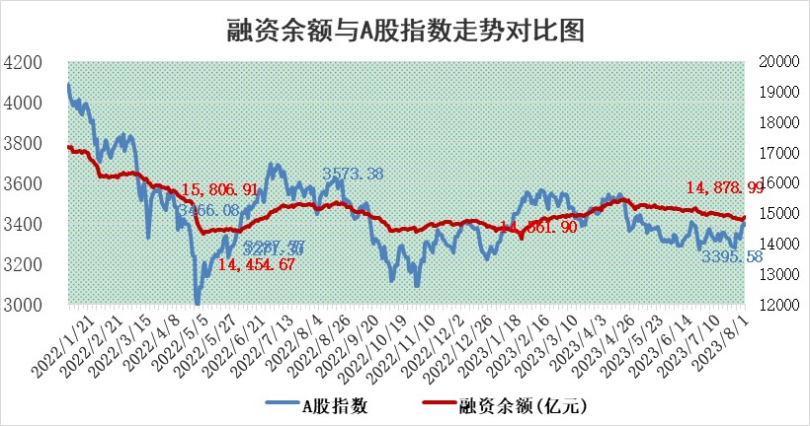

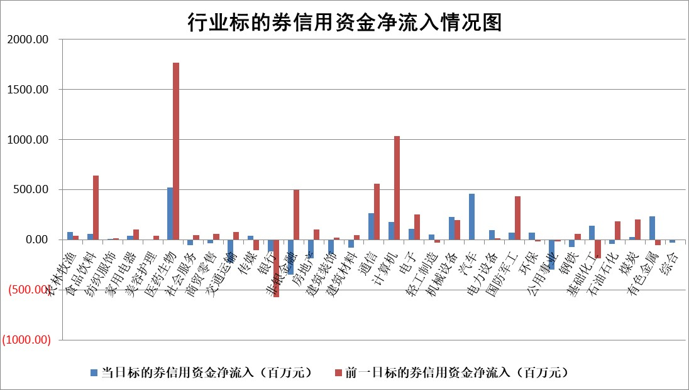

 |  |  |  |  |  |  |  | 2

标的基金代码 | 标的基金简称 | 融资余额/市值(%) | 融资余额增幅(%) | 融资买入额/成交金额(%) | （融资余额净增额-融券余额净增额）/市值(‱) | 融券余额降幅(%) | ABS[（融资余额净增额-融券余额净增额）/市值净增额-1](%)
159902 | 华夏中小板ETF | 0.00 | 0.00 | 0.00 | 0.00 | 0.00 | 100.00
159915 | 易方达创业板ETF | 2.08 | -0.13 | 1313.58 | 0.83 | 13.31 | 101.28
159919 | 嘉实沪深300ETF | 3.96 | -0.19 | 1.69 | -0.08 | 7.02 | 99.84
159920 | 华夏恒生ETF | 65.12 | -0.02 | 6.23 | -1.13 | 0.93 | 98.80
159922 | 嘉实中证500ETF | 0.97 | 0.90 | 466.77 | -0.96 | -0.44 | 106.09
159925 | 南方沪深300ETF | 0.07 | 19.14 | 0.04 | 1.06 | 0.00 | 101.52
159928 | 消费ETF | 0.93 | -3.27 | 21.50 | -2.98 | 1.61 | 97.74
159934 | 易方达黄金ETF | 330.89 | 0.07 | 2.60 | 21.54 | 0.00 | 41.03
159939 | 全指信息技术ETF | 0.60 | -5.73 | 10.86 | -3.84 | -1.65 | 107.55
159940 | 全指金融地产ETF | 0.10 | -2.46 | 0.02 | -0.25 | 0.00 | 99.64
159995 | 半导体芯片ETF | 2.34 | 0.05 | 111.89 | -2.09 | -16.13 | 100.00
159997 | 天弘中证电子ETF | 1.38 | -5.55 | 1.98 | -8.24 | -0.82 | 110.18
159998 | 天弘中证计算机主题ETF | 1.30 | -3.59 | 0.03 | -4.99 | -0.19 | 52.09
510050 | 华夏上证50ETF | 9.18 | 1.86 | 68.04 | 18.19 | 6.96 | 87.21
510180 | 华安上证180ETF | 0.46 | -1.88 | 0.68 | -0.88 | 0.50 | 101.35
510880 | 华泰柏瑞红利ETF | 0.30 | 5.79 | 0.89 | 1.62 | -1.27 | 192.21
510900 | 易方达恒生H股ETF | 88.53 | 0.10 | 6.14 | 9.14 | 0.00 | 106.52
511010 | 5年期国债ETF | 10.67 | -0.05 | 0.10 | -0.56 | 0.00 | 100.08
511380 | 可转债及可交换债券ETF | 7.55 | 0.64 | 1.34 | 4.82 | 0.00 | 111.80
512000 | 全指证券ETF | 5.88 | 0.93 | 22.04 | 3.34 | -4.84 | 101.28
512010 | 沪深300医药卫生ETF | 4.21 | 0.16 | 36.73 | 0.23 | -3.47 | 104.21
512070 | 沪深300非银ETF | 2.01 | 14.07 | 543.07 | 24.89 | 1.60 | 105.00
512400 | 南方中证申万有色金属ETF | 1.38 | -5.08 | 1.23 | -8.68 | -9.92 | 102.09
512580 | 广发中证环保产业ETF | 1.05 | 0.73 | 0.34 | 0.79 | 0.49 | 101.60
512660 | 国泰中证军工ETF | 2.83 | -2.89 | 14.30 | -8.40 | 0.06 | 2249.94
512800 | 华宝中证银行ETF | 14.14 | -0.16 | 0.81 | 6.63 | 17.10 | 103.32
512980 | 广发中证传媒ETF | 0.91 | -3.15 | 239.43 | -2.92 | 0.24 | 87.89
515030 | 华夏中证新能源汽车ETF | 2.14 | -1.49 | 24.97 | -3.36 | -0.25 | 93.49
515050 | 华夏中证5G通信主题ETF | 1.09 | -0.02 | 15.26 | -0.30 | -2.19 | 100.17
515070 | 华夏中证人工智能ETF | 2.20 | 1.83 | 3.63 | 3.94 | -0.27 | 94.23
标的股票比较指标 |  | 融资余额/流通A股市值(%) | 融资余额增幅(%) | 融资买入额/成交金额(%) | （融资余额净增额-融券余额净增额）/流通A股市值(‱) | 融券余额降幅(%) | ABS[（融资余额净增额-融券余额净增额）/流通A股市值净增额-1](%)
前十名标的个股 |  | 蓝光发展 | 立高食品 | 昀冢科技 | 恒辉安防 | 倍轻松 | 英诺特
 |  | 仁东控股 | 恒辉安防 | 新诺威 | 万达信息 | 凤凰股份 | 派克新材
 |  | 莱茵生物 | 奇德新材 | 江南水务 | 大宏立 | 襄阳轴承 | 剑桥科技
 |  | 永信至诚 | 慧博云通 | 广信股份 | 奇德新材 | 百诚医药 | 南网科技
 |  | 大立科技 | 大宏立 | 泰恩康 | 英诺特 | 和达科技 | 福星股份
 |  | 数码视讯 | 康为世纪 | 天壕环境 | 康为世纪 | 中洲控股 | 华锐精密
 |  | 全柴动力 | 香江控股 | 博敏电子 | 佳都科技 | 弘讯科技 | 仕佳光子
 |  | 万得凯 | 西部超导 | 宝莫股份 | 招标股份 | 三角轮胎 | 银之杰
 |  | 首药控股 | 华西能源 | 井松智能 | 慧博云通 | 天益医疗 | 永信至诚
 |  | 钜泉科技 | 兆新股份 | 凯龙股份 | 城建发展 | 鸿利智汇 | 仲景食品
后十名标的个股 |  | 天沃科技 | 华秦科技 | 孚能科技 | 荣信文化 | 中核科技 | 北京君正
 |  | 金圆股份 | 荣信文化 | 天沃科技 | 财达证券 | 杭电股份 | 工大高科
 |  | 哈工智能 | 森鹰窗业 | 金圆股份 | 深圳瑞捷 | 禾信仪器 | 重庆百货
 |  | 正邦科技 | 科前生物 | 哈工智能 | 福星股份 | 摩恩电气 | 安琪酵母
 |  | 美好置业 | 南京新百 | 正邦科技 | 西南证券 | 兰生股份 | 深振业A
 |  | 宋都股份 | 中宠股份 | 美好置业 | 盛德鑫泰 | 江苏神通 | 新洁能
 |  | 中天金融 | 盛德鑫泰 | 宋都股份 | 天力锂能 | 睿智医药 | 中集车辆 | ;
 |  | 华铁股份 | 倍轻松 | 中天金融 | 科前生物 | 财达证券 | 江丰电子
 |  | 阳光城 | 深圳瑞捷 | 华铁股份 | 特发服务 | 华强科技 | 金证股份
 |  | 紫鑫药业 | 特发服务 | 阳光城 | 亚通股份 | 德尔未来 | 中科金财
说明：1.以上普通交易数据和信用交易数据皆以交易日收盘后数据为基准；2.上述标的证券总数据只计算标的证券市场总数据，不包括从标的证券中调出去标的证券数据，所以与交易所公布的总值略有不同； 3.上述行业采用申万一级行业分类；4.以上标的基金和标的个股中比较的6个指标值中：前5个（从左至右）为正向指标，值越大排名越靠前；第6个为逆向指标，值越小，排名越靠前；5.第6个指标中ABS[]表示求绝对值，其主要用于考量信用资金相对净流入对股价相对净变化的贡献程度；6.数据来源：wind，交易所。

 | 证券代码 | 新增融资余额 | 融资买入额 | 融资买入增幅前10
远大智能 | 002689 | 28175353 | 42268582 | 199%
亚太股份 | 002284 | 21555247 | 34242865 | 82%
赛诺医疗 | 688108 | 72122899 | 101076547 | 78%
湖南发展 | 000722 | 66023557 | 137112987 | 75%
柘中股份 | 002346 | 14584119 | 36845980 | 58%
国城矿业 | 000688 | 24683149 | 48240585 | 54%
兆新股份 | 002256 | 1985058 | 4066269 | 52%
凯美特气 | 002549 | 33806472 | 61340055 | 52%
华昌达 | 300278 | 13474542 | 19303225 | 48%
新华联 | 000620 | 27311937 | 39201759 | 43%

 | 证券代码 | 新增融资余额 | 融资买入额 | 融资买入增幅前10
兔宝宝 | 002043 | 73310337 | 89923983 | 334%
捷昌驱动 | 603583 | 26026415 | 31686727 | 262%
湘财股份 | 600095 | 94196837 | 132280449 | 252%
中谷物流 | 603565 | 49103883 | 60098371 | 234%
中青宝 | 300052 | 24215352 | 31377809 | 98%
顾家家居 | 603816 | 138518545 | 188424210 | 78%
喜临门 | 603008 | 31503289 | 48351944 | 77%
财信发展 | 000838 | 10831830 | 17666790 | 74%
苏州银行 | 002966 | 10578096 | 19143736 | 72%
金诚信 | 603979 | 23858538 | 36098133 | 60%

